상품제안서
스카이 핏 블루투스 무선 헤드셋 H2 | 상품코드: S22929

 |  |  |  |  |  |  | 02-713-8555 | www.synergygift.co.kr
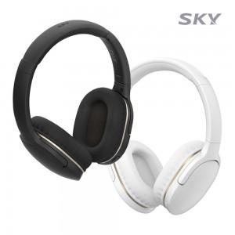 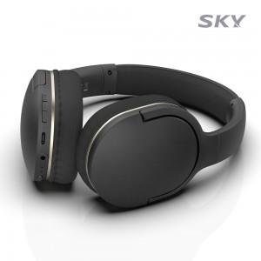 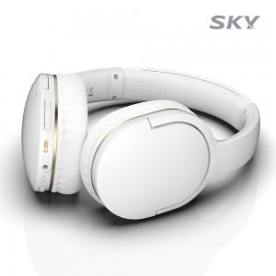

【상세/제작정보】

【인쇄/포장옵션】 | 스티커 / 포장지포장

【공급단가】 | 수량 | 50~ | 100~ | 500~ | 1,000~ | 2,000~
*VAT별도 | 블랙 | 18,900원 | 18,610원 | 18,180원 | 17,450원 | 16,720원
 | 화이트 | 18,900원 | 18,610원 | 18,180원 | 17,450원 | 16,720원

【상품 URL】 | https://www.synergygift.co.kr:443/src/goods_detail.php?gdno=22929

